MAYO
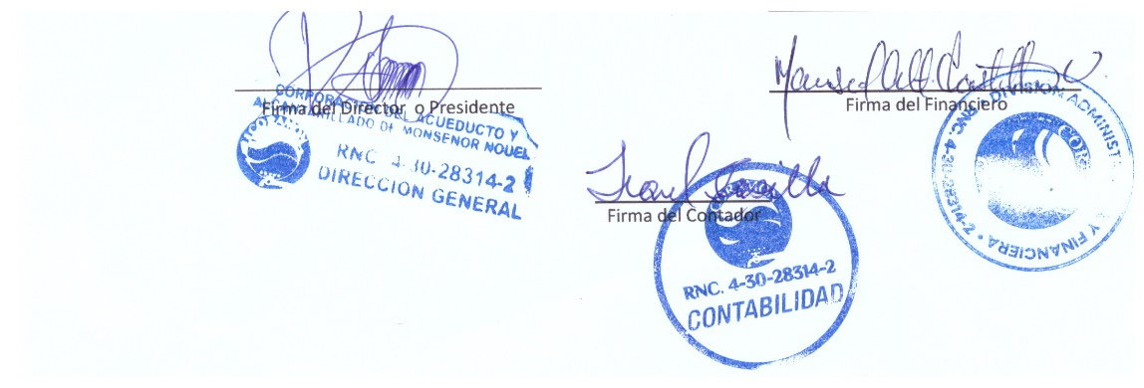
CORAMON
RELACIONDE CUENTAS POR PAGAR
AL 31/05/2023

CUENTAS POR PAGAR SUPLIDORES
# | Suplidor | Monto
1 | JH ELECTROALAMBRE | $4,592.79
2 | JG ACUEDUCTOS Y PARTE | $142,844.90
3 | GRUPO DELGADO | $19,120.91
4 | SUPERMERCADO LA FAMILIA | $69,862.88
5 | FOOD CARE | $236,528.00
6 | HYLCON | $126,496.86
7 | QUALISPLIERS | $23,000.00
8 | COMERCIAL VIBA | $117,340.85
9 | JG ACUEDUCTOS Y PARTE | $438,405.40
10 | EDITORA LISTIN | $61,454.40
11 | GARCIA Y LLERANDI | $197,292.35
12 | GAVAE | $77,207.40
13 | GAVAE | $7,550.00
14 | FARMACIA LAMPLE | $5,365.00
15 | FERRETERIA LA FERR | $35,000.00
16 | MILTHON PINTURA | $40,600.00
17 | JG ACUEDUCTOS Y PARTE | $271,199.40
18 | DELTA | $11,755.64
19 | LIBRERIA EL ESTUDIANTES | $114,340.00
20 | LAMACENES MACEA | $60,000.00
21 | SOLDIER | $131,024.16
22 | AGUA DISCOVERY | $21,000.00
23 | CENTRO DE SERVICIOS MORENO | $8,761.50
TOTAL |  | $2,220,742.44

SERVICIOS POR PAGAR
1 | CONFIHOG | 35,000.00
2 | EDENORTE | 3,563,104.94
TOTAL |  | 3,598,104.94

TOTAL GENERAL RD$ |  | 5,818,847.38

